对账
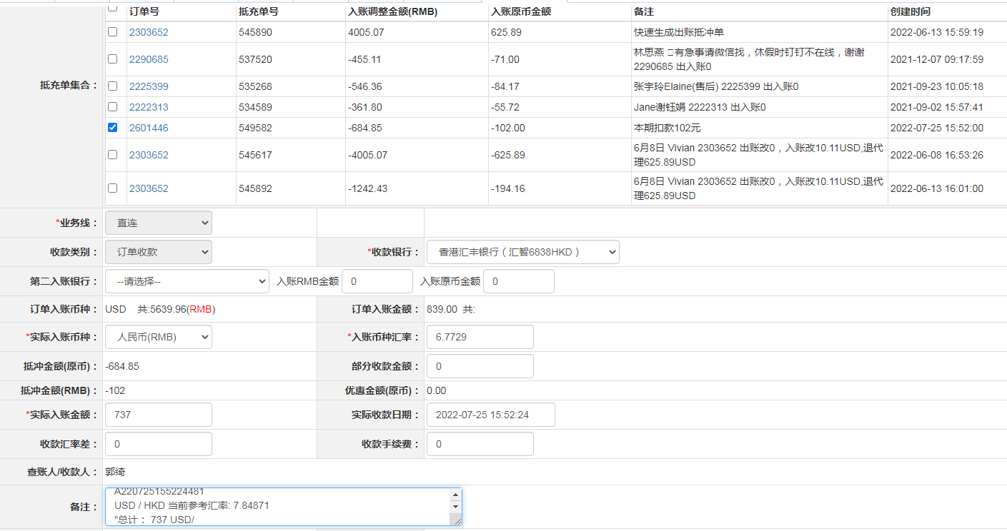
订单号 | 入住日期 | 离店日期 | 应收 |  |  |  | ，
18098692778 | 2022-07-18 | 2022-07-19 | 114 | 114.00 | 2587216 | 0 | ，2587216 | 直连
18141980779 | 2022-07-18 | 2022-07-19 | 95 | 95.00 | 2594455 | 0 | ，2594455 | 直连
18167020089 | 2022-07-17 | 2022-07-19 | 156 | 156.00 | 2597798 | 0 | ，2597798 | 直连
18182951633 | 2022-07-18 | 2022-07-19 | 165 | 165.00 | 2599922 | 0 | ，2599922 | 直连
18364339922 | 2022-07-17 | 2022-07-19 | 122 | 122.00 | 2618024 | 0 | ，2618024 | 直连
18365262765 | 2022-07-18 | 2022-07-19 | 50 | 50.00 | 2618170 | 0 | ，2618170 | 直连
18435960212 | 2022-07-18 | 2022-07-19 | 30 | 30.00 | 2625174 | 0 | ，2625174 | 直连
18436532343 | 2022-07-18 | 2022-07-19 | 67 | 67.00 | 2625255 | 0 | ，2625255 | 直连
18437439963 | 2022-07-18 | 2022-07-19 | 40 | 40.00 | 2625405 | 0 | ，2625405 | 直连
18193635343 | 2022-06-24 | 2022-06-26 | -102 | #N/A | 2601446 | #N/A | ，2601446 | #N/A | 本期扣款102元

 |  |  | 737

A220725155224481
USD / HKD 当前参考汇率: 7.84871
总计： 737 USD/ 5784.5 HKD

